Gewinn

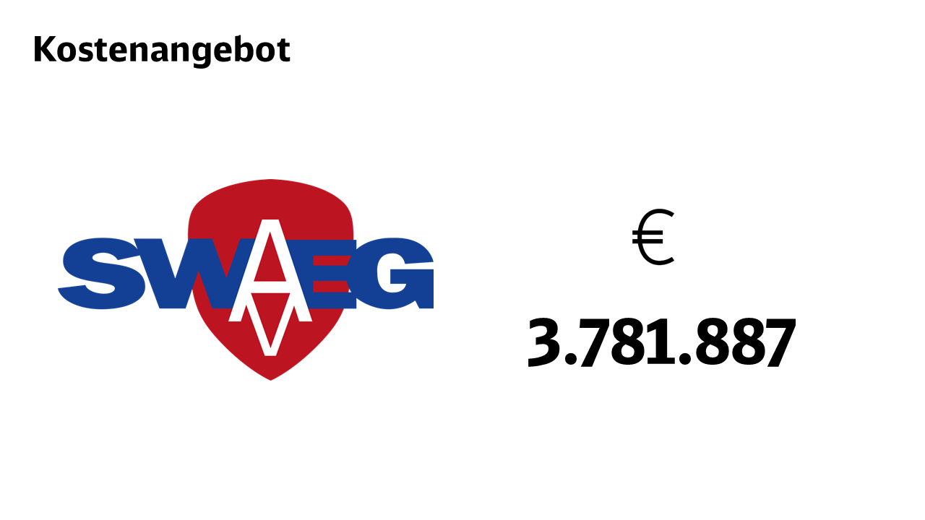

Zwischensumme | 3,438,079.04 €

Gewinnfaktor | 1.1 | in Dezimal

Angebotssumme | 3,781,887 €

